المؤشرات الكلية

سوق العراق للاوراق المالية
جلسة الثلاثاء 2026/4/28 |  |  |  | تقرير أسعار الأسهم المتداولة لسوق العراق للأوراق المالية
الجلسة (73)
الاسهم المتداولة المدرجة و OTC |  |  | 867,945,271 |  |  | قيمة الأسهم المتداولة المدرجة و OTC |  | 1,520,846,070 |  |  | صفقات الشركات المدرجة وOTC | 1361

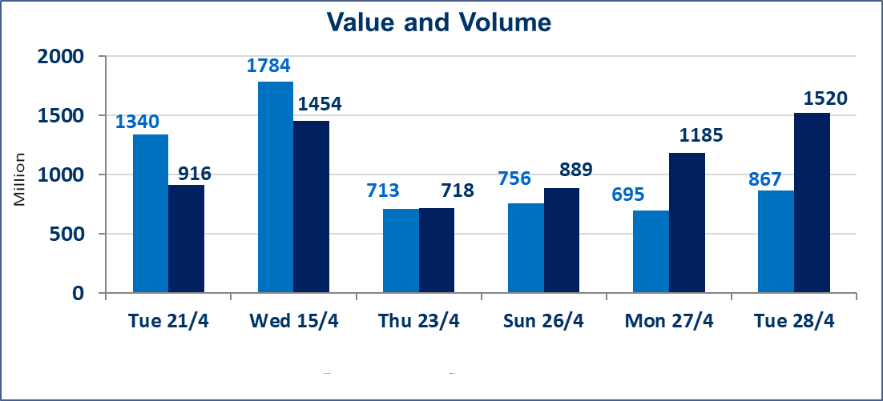
المؤشر60 ISX اليوم | 978.41 |  | نقطة |  |  | المؤشر15 ISX اليوم | 1248.00 | نقطة
المؤشر 60 ISX السابق | 977.47 |  | نقطة |  |  | المؤشر 15 ISX السابق | 1287.53 | نقطة
نسبة التغير | 0.10 |  | % |  |  | نسبة التغير | -3.07 | %
عدد النقاط | 0.94 |  | نقطة |  |  | عدد النقاط | -39.53 | نقطة

الشركات المدرجة | 104 | OTC | 14 | 118 |  | الشركات غير المتداولة المدرجة | 46 | OTC | 13 | 59
الشركات المتداولة | 49 | OTC | 1 | 50 |  | الشركات المرتفعة |  |  | 15
شركات الهيئة العامة |  |  |  | 1 |  | الشركات المنخفضة |  |  | 14
الموقوفة بقرار من هيأة الأوراق المالية |  |  |  | 8
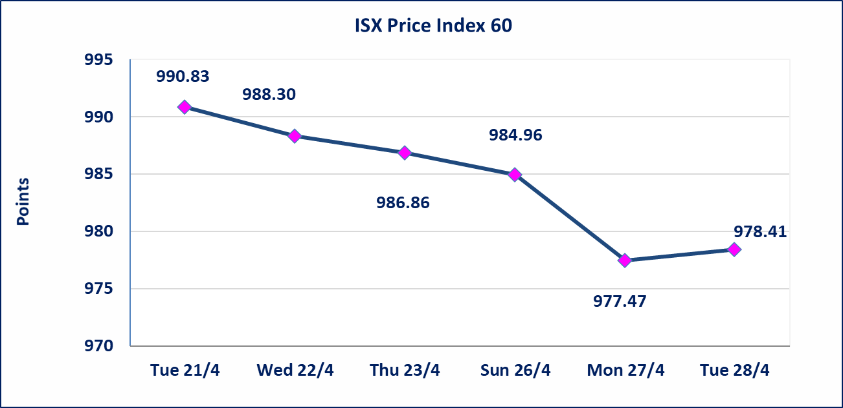
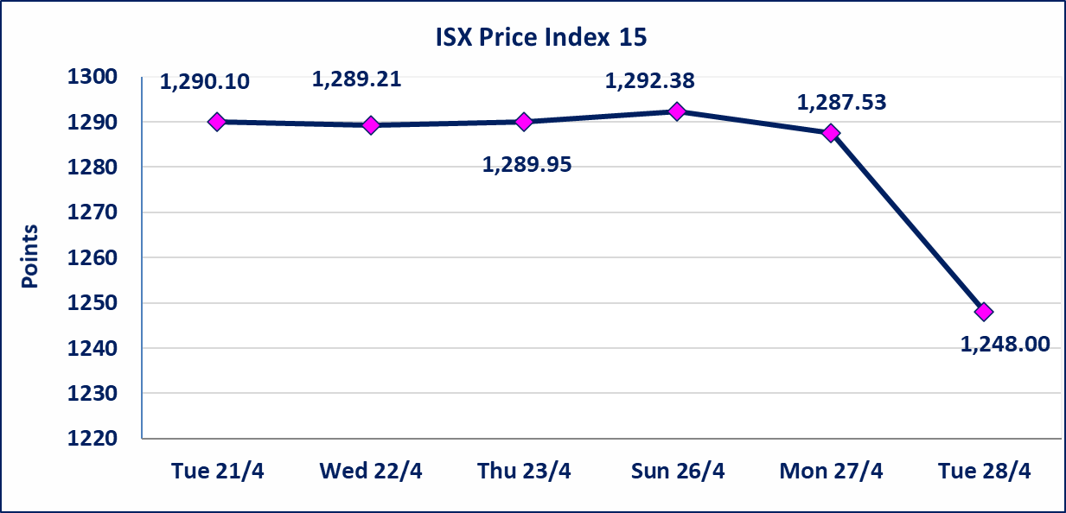

الحد الأعلى والادنى للتغير في السعر | نسبة التغير في كافة المنصات (5%) إرتفاعاً وإنخفاضاً من سعر الاغلاق السابق.
Web site : www.isx-iq.net E-mail : info-isx@isx-iq.net |  |  |  |  | 07834000034 - 07711211522 : ص . ب :3607 العلوية الهاتف |  |  |  |  |  | بغداد /الكرادة/ قرب المسرح الوطني /مجاور مصرف الخليج التجاري

نسبة التغير
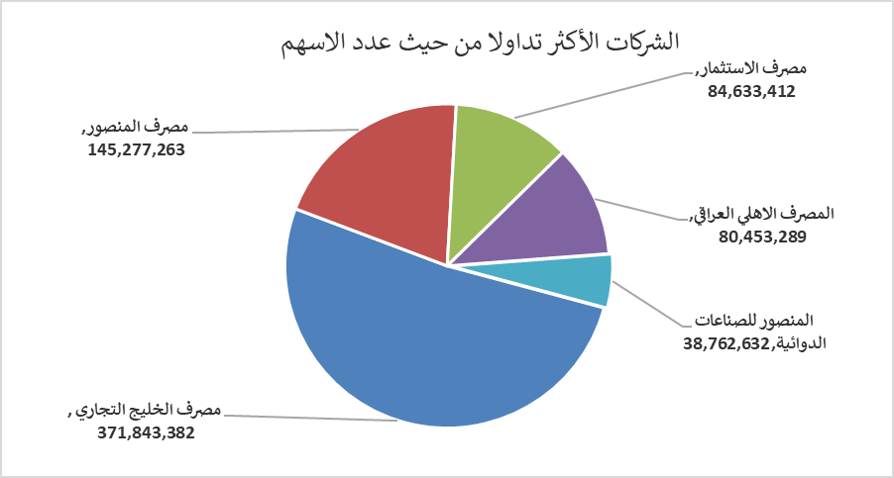
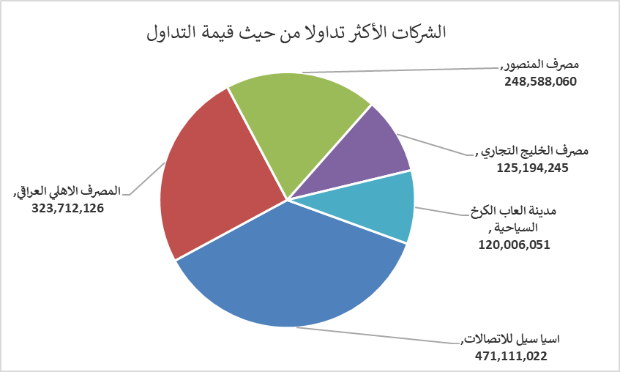
الشركات الأكثر ارتفاعاً وانخفاضاً
جلسة الثلاثاء 2026/4/28

نسبة التغير لاسعار الاغلاق الاكثر ارتفاعاً |  |  |  | نسبة التغير لاسعار الاغلاق الاكثر انخفاضاً
اسم الشركة | اغلاق | التغير(%) | الاسهم المتداولة | اسم الشركة | اغلاق | التغير (%) | الاسهم المتداولة
الحمراء للتامين | 4.770 | 4.84 | 66,626 | فنادق المنصور | 47.600 | -4.80 | 2,546
مصرف الاستثمار | 0.230 | 4.55 | 84,633,412 | الوطنية لصناعات الاثاث المنزلي | 0.860 | -4.44 | 1,026,603
الخازر لانتاج المواد الانشائية | 1.290 | 3.20 | 1,165 | مصرف اشور الدولي | 0.240 | -4.00 | 32,532,104
مصرف الطيف الاسلامي | 0.660 | 3.13 | 67,695 | العراقية لصناعات الكارتون | 2.510 | -3.46 | 300,000
العراقية لانتاج وتسويق اللحوم | 4.440 | 3.02 | 10,000 | الحديثة للانتاج الحيواني | 0.370 | -2.63 | 51,961

الشركات الاكثر نشاطا حسب الاسهم المتداولة (حجم التداول) |  |  |  | الشركات الاكثر نشاطا حسب القيمة المتداولة
اسم الشركة | اغلاق | التغير(%) | الاسهم المتداولة | اسم الشركة | اغلاق | التغير (%) | القيمة المتداولة
مصرف الخليج التجاري | 0.350 | 2.94 | 371,843,382 | اسيا سيل للاتصالات | 16.590 | 0.42 | 471,111,022
مصرف المنصور | 1.710 | 0.59 | 145,277,263 | المصرف الاهلي العراقي | 3.920 | -22.83 | 323,712,126
مصرف الاستثمار | 0.230 | 4.55 | 84,633,412 | مصرف المنصور | 1.710 | 0.59 | 248,588,060
المصرف الاهلي العراقي | 3.920 | -22.83 | 80,453,289 | مصرف الخليج التجاري | 0.350 | 2.94 | 125,194,245
المنصور للصناعات الدوائية | 2.260 | 0.44 | 38,762,632 | مدينة العاب الكرخ السياحية | 4.780 | -2.45 | 120,006,051

